Sheet2
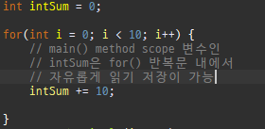
i | intSum
0 | 10
1 | 20
2 | 30
3 | 40
4 | 50
5 | 60
6 | 70
7 | 80
8 | 90
9 | 100

Sheet3
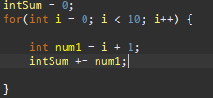
 | 변수 i | 변수 num1 | 변수 intSum | 변수 intSum
for가 시작될때 |  |  | 0 clear | 0 clear
 | 0 | 1 | 1 | 1
 | 1 | 2 | 1+2 | 3
 | 2 | 3 | 1+2+3 | 6
 | 3 | 4 | 1+2+3+4 | 10
 | 4 | 5 | 1+2+3+4+5 | 15
 | 5 | 6 | 1+2+3+4+5+6 | 21
 | 6 | 7 | 1+2+3+4+5+6+7 | 28
 | 7 | 8 | 1+2+3+4+5+6+7+8 | 36
 | 8 | 9 | 1+2+3+4+5+6+7+8+9 | 45
 | 9 | 10 | 1+2+3+4+5+6+7+8+9+10 | 55

Sheet4
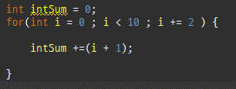
 | i | i+1 | intSum
시작 | 0 | 0 | 0
"+2" | 0 | 1 | 1
"+2" | 2 | 3 | 4
"+2" | 4 | 5 | 9
"+2" | 6 | 7 | 16
 | 8 | 9 | 25

대한민국 | 대한민국 | 대한민국 | 대한민국 | 대한민국 | 대한민국
대한민국 | 대한민국 | 대한민국 | 대한민국 | 대한민국 | 대한민국
대한민국 | 대한민국 | 대한민국 | 대한민국 | 대한민국 | 대한민국
대한민국 | 대한민국 | 대한민국 | 대한민국 | 대한민국 | 대한민국
대한민국 | 대한민국 | 대한민국 | 대한민국 | 대한민국 | 대한민국
대한민국 | 대한민국 | 대한민국 | 대한민국 | 대한민국 | 대한민국
대한민국 | 대한민국 | 대한민국 | 대한민국 | 대한민국 | 대한민국
대한민국 | 대한민국 | 대한민국 | 대한민국 | 대한민국 | 대한민국
월요일 | 화요일 | 수요일 | 목요일 | 금요일 | 토요일 | 일요일
Jan | Feb | Mar | Apr | May | Jun | Jul | Aug | Sep | Oct | Nov | Dec
sun | Mon | Tue | Wed | Thu | Fri | Sat | Sun | Mon | Tue | Wed | Thu
제 1 회 | 제 2 회 | 제 3 회 | 제 4 회 | 제 5 회 | 제 6 회 | 제 7 회 | 제 8 회 | 제 9 회 | 제 10 회 | 제 11 회 | 제 12 회

